30 days Check-In(25)
 | Welcome Gifts Check-In
Event 1
STT | Condition | Time Limit | Refresh?
1 | Log in day # "x" to unlock reward "y" | 33 ngày sau khi tạo tk mới | No
2 | Tất cả các "player" mới đều được tham gia event này trước ngày event đóng.
3 | "Player mới" được tham gia event ngay khi được lập. Sau khi tham gia thì có 33 ngày để unlock và nhận thưởng. Sau đó event biến mất.
4 | Bảng "rewards" có 30 slots. Các reward có 3 trạng thái: - chưa unlock - đã unlock, chưa nhận - đã nhận
5 | Nút "claim gifts" khi ấn vào sẽ nhận tất cả các gifts đã unlocked. Ấn vào từng icon quà sẽ unlock từng quà một.
6 | Mỗi quà sẽ có một "timer" count down. Timer chạy theo daily server time. 00:00 của server bằng 24:00 của timer.
7 | Sau khi quà đã được "unlocked" thì có thể được thu hoạch bất kỳ lúc nào trước khi event hết. Player có thể thu hoạch nhiều quà trong một ngày nếu có nhiều quà "unlocked" mà chưa được thu hoạch.
 | 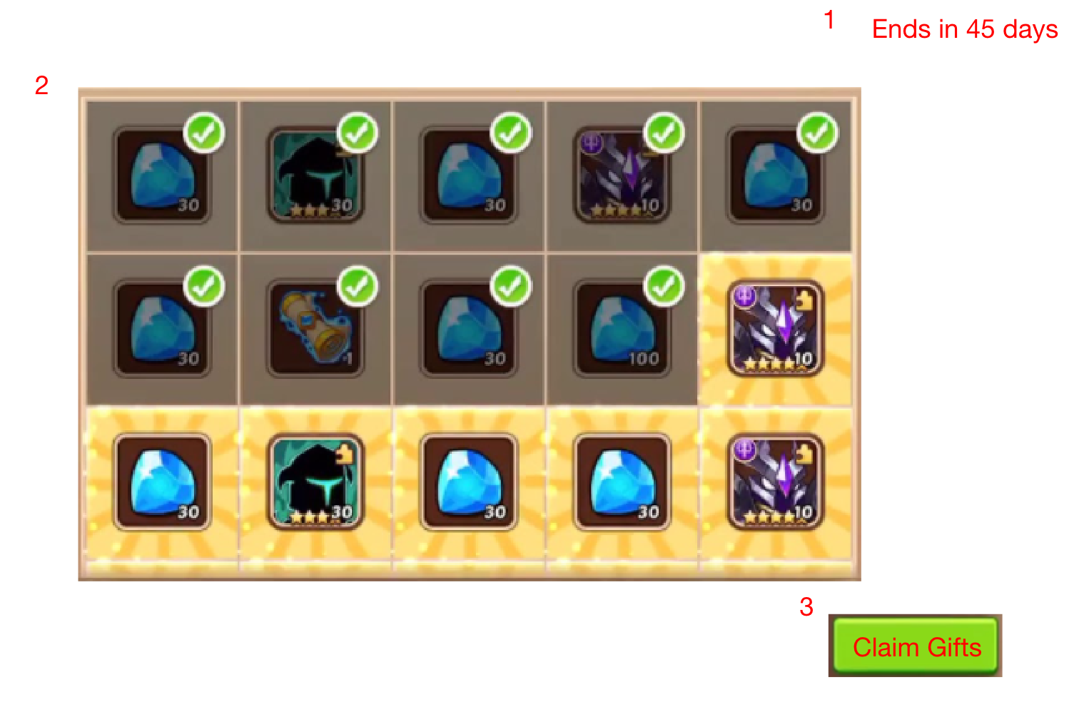
0 | 1 | 2 | 3 | 4
Day "x" | Reward "y" | Item Code | Amount | FX
Day 1 | Gold-100K | MON1001 | 100000
Day 2 | Gold-1M | MON1001 | 1000000 | Yes
Day 3 | Gold-1M | MON1001 | 1000000 | Yes
Day 4 | Diamonds-3000 | MON1000 | 3000 | Yes
Day 5 | Gold-500K | MON1001 | 500000
Day 6 | Gold-500K | MON1001 | 500000
Day 7 | 60x Random legendary hero shards (purple) | SPI1050 | 60 | Yes
Day 8 | Blue frags-300 | SPI1049 | 300
Day 9 | Blue frags-300 | SPI1049 | 300
Day 10 | Elixir-1000 | MON1003 | 1000 | Yes
Day 11 | Gold-500K | MON1001 | 500000
Day 12 | Elixir-200 | MON1003 | 200
Day 13 | Gold-500K | MON1001 | 500000
Day 14 | Elixir-200 | MON1003 | 200
Day 15 | 10x Normal scrolls | MON1008 | 10 | Yes
Day 16 | Elixir-200 | MON1003 | 200
Day 17 | Gold-500K | MON1001 | 500000
Day 18 | Elixir-200 | MON1003 | 200
Day 19 | Gold-500K | MON1001 | 500000
Day 20 | 60x Random legendary hero shards (purple) | SPI1050 | 60 | Yes
Day 21 | Gold-500K | MON1001 | 500000
Day 22 | Elixir-200 | MON1003 | 200
Day 23 | Gold-500K | MON1001 | 500000
Day 24 | Elixir-200 | MON1003 | 200
Day 25 | 10x Normal scrolls | MON1008 | 10 | Yes
Day 26 | Elixir-200 | MON1003 | 200
Day 27 | Gold-500K | MON1001 | 500000
Day 28 | Elixir-200 | MON1003 | 200
Day 29 | Gold-500K | MON1001 | 500000
Day 30 | Purple kingdom hero card | MON1010 | 1 | Yes

